1
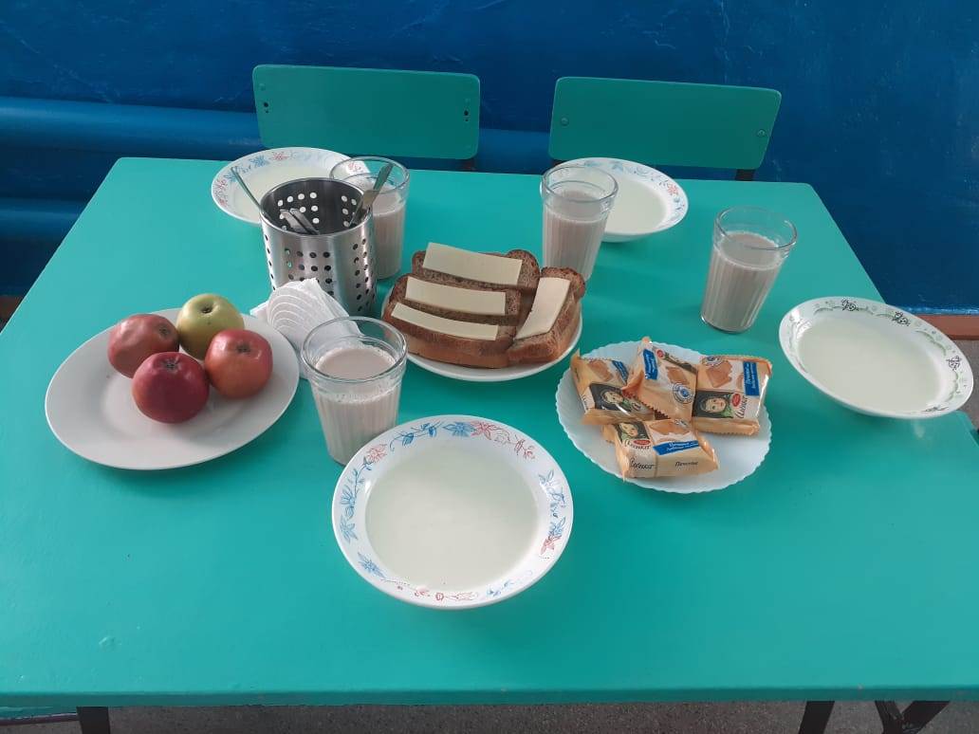
Школа | МБОУ СОШ № 9 имени Л.М Павличенко |  |  | Отд./корп |  |  |  | День | 2024-04-08

Прием пищи | Раздел | № рец. | Блюдо | Выход, г | Цена | Калорийность | Белки | Жиры | Углеводы
Завтрак | гор.блюдо | 268 | Каша жидкая молочная из манной крупы | 200 | 14.60 | 215 | 6 | 7 | 31
 | гор.напиток | 513 | Кофейный напиток с молоком | 200 | 16.35 | 79 | 3 | 3 | 16
 | хлеб | 115 | Хлеб ржаной | 20 | 1.80 | 35 | 1 | 0 | 7
 | хлеб | 114 | Хлеб пшеничный | 40 | 2.32 | 94 | 3 | 0 | 20
 | сыр | 106 | Сыр (порционно) | 20 | 7.20 | 69 | 2 | 5 | 0
 | сладкое | 607 | Кондитерское изделие (печенье) | 30 | 14.70 | 105 | 1 | 1 | 23
 | фрукты | 118 | Фрукты свежие (яблоко) | 180 | 13.50 | 85 | 1 | 1 | 19
 |  |  |  | 690 | 70.47 | 681 | 17 | 17 | 115
Завтрак 2 | фрукты

Обед | закуска
 | 1 блюдо
 | 2 блюдо
 | гарнир
 | сладкое
 | хлеб бел.
 | хлеб черн.

